상품제안서
손마사지기 온열 손목 손가락 마사지 | 상품코드: S36603

 |  |  |  |  |  |  | 02-713-8555 | www.synergygift.co.kr
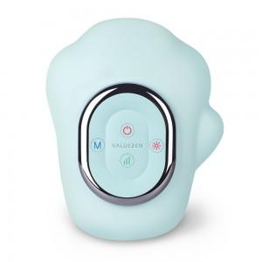

【상세/제작정보】 | <p>※인쇄 불가 상품입니다.</p>

【인쇄/포장옵션】 | 스티커 / 포장지포장

【공급단가】 | 수량 | 10~ | 50~ | 100~ | 300~ | 500~
*VAT별도 | 단가 | 81,000원 | 78,000원 | 75,000원 | 72,000원 | 70,200원

【상품 URL】 | https://www.synergygift.co.kr:443/src/goods_detail.php?gdno=36603

